Лист1
ID | Приоритет | Окружение | Описание | Предусловие | Шаги | Тестовые данные | Ожидаемый результат после каждого шага | Время
TC-01 | Высокий | Google Chrome (74 и выше) Яндекс Браузер (24.4.5.498 (64-bit) и выше) Минимальное разрешение экрана: 1280х1024 | Регистрация покупателя | Перейти на сайт Строймаркета https://stroymarket1.su. | Нажать на кнопку «Войти» . |  | Отображается окно "Вход" | 4 мин
 |  |  |  |  | Переключиться на окно "Регистрация" |  | 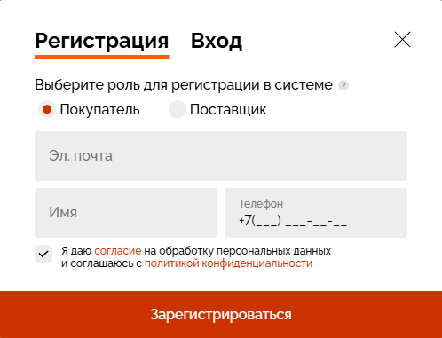 Отображается окно "Регистрация"
 |  |  |  |  | Выбрать роль «Покупатель». |  | Выбрана роль "Покупатель"
 |  |  |  |  | Заполнить поля (Эл. почта, имя, телефон и дать слгласие). | Эл. Почта - Test1@mail.ru Имя - Test +7 (000) 000-00-00 | Поля принимают значения
 |  |  |  |  | Подтвердить регистрацию (нажав «Зарегистрироваться»). |  | 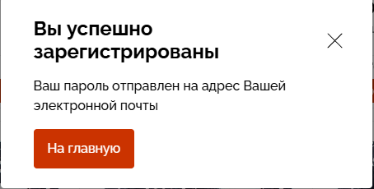 Успешная регистрация, пользователь авторизован, можно зайти в ЛК

